62 女性教員割合（小学校）
62 女性教員割合（小学校）

 | 時点 2025(R7)年5月1日（毎年）
 | 単位 ％ |  |  |  |  |  |  |  | 偏差値 |  | 42.1
順位 |  | 都道府県名 |  | 数 値 |  |  | 順位 | 都道府県名 |  | 数 値

 |  | 0 | 全 国 |  | 62.7 | 0.0 | 24 | 0 | 兵 庫 |  | 63.7
1 |  | 0 | 徳 島 |  | 68.5 | 0.0 | 25 | 0 | 山 梨 |  | 63.5
2 |  | 0 | 広 島 |  | 68.4 | 0.0 | 26 | 0 | 大 分 |  | 63.4
3 |  | 0 | 青 森 |  | 66.6 | 0.0 | 27 | 0 | 京 都 |  | 63.2
4 |  | 0 | 香 川 |  | 66.5 | 0.0 | 27 | 0 | 島 根 |  | 63.2
5 |  | 0 | 沖 縄 |  | 66.4 | 0.0 | 29 | 0 | 山 形 |  | 63.1
6 |  | 0 | 福 島 |  | 66.2 | 0.0 | 29 | 0 | 神奈川 |  | 63.1
7 |  | 0 | 石 川 |  | 65.9 | 0.0 | 29 | 0 | 高 知 |  | 63.1
8 |  | 0 | 福 岡 |  | 65.8 | 0.0 | 32 | 0 | 滋 賀 |  | 62.6
8 |  | 0 | 宮 崎 |  | 65.8 | 0.0 | 33 | 0 | 熊 本 |  | 62.2
10 |  | 0 | 岩 手 |  | 65.5 | 0.0 | 34 | 0 | 埼 玉 |  | 62.0
10 |  | 0 | 栃 木 |  | 65.5 | 0.0 | 35 | 0 | 宮 城 |  | 61.6
12 |  | 0 | 佐 賀 |  | 65.4 | 0.0 | 35 | 0 | 新 潟 |  | 61.6
13 |  | 0 | 山 口 |  | 65.2 | 0.0 | 37 | 0 | 和歌山 |  | 61.5
14 |  | 0 | 茨 城 |  | 65.0 | 0.0 | 38 | 0 | 大 阪 |  | 61.4
14 |  | 0 | 三 重 |  | 65.0 | 0.0 | 39 | ◎ | 千 葉 |  | 61.3
16 |  | 0 | 秋 田 |  | 64.8 | 0.0 | 40 | 0 | 鳥 取 |  | 60.2
17 |  | 0 | 岐 阜 |  | 64.7 | 0.0 | 40 | 0 | 長 崎 |  | 60.2
17 |  | 0 | 愛 媛 |  | 64.7 | 0.0 | 42 | 0 | 長 野 |  | 60.1
19 |  | 0 | 富 山 |  | 64.5 | 0.0 | 43 | 0 | 静 岡 |  | 59.9
20 |  | 0 | 福 井 |  | 64.4 | 0.0 | 44 | 0 | 東 京 |  | 59.8
21 |  | 0 | 群 馬 |  | 64.1 | 0.0 | 45 | 0 | 奈 良 |  | 58.7
女性教員割合 （小学校）
北海道 | 55.6
青 森 | 66.6
岩 手 | 65.5
宮 城 | 61.6
秋 田 | 64.8
山 形 | 63.1
福 島 | 66.2
茨 城 | 65
栃 木 | 65.5
群 馬 | 64.1
埼 玉 | 62
千 葉 | 61.3
東 京 | 59.8
神奈川 | 63.1
新 潟 | 61.6
富 山 | 64.5
石 川 | 65.9
福 井 | 64.4
山 梨 | 63.5
長 野 | 60.1
岐 阜 | 64.7
静 岡 | 59.9
愛 知 | 63.8
三 重 | 65
滋 賀 | 62.6
京 都 | 63.2
大 阪 | 61.4
兵 庫 | 63.7
奈 良 | 58.7
和歌山 | 61.5
鳥 取 | 60.2
島 根 | 63.2
岡 山 | 63.8
広 島 | 68.4
山 口 | 65.2
徳 島 | 68.5
香 川 | 66.5
愛 媛 | 64.7
高 知 | 63.1
福 岡 | 65.8
佐 賀 | 65.4
長 崎 | 60.2
熊 本 | 62.2
大 分 | 63.4
宮 崎 | 65.8
鹿児島 | 57.8
沖 縄 | 66.4
22 |  | 0 | 愛 知 |  | 63.8 | 0.0 | 46 | 0 | 鹿児島 |  | 57.8
22 |  | 0 | 岡 山 |  | 63.8 | 0.0 | 47 | 0 | 北海道 |  | 55.6

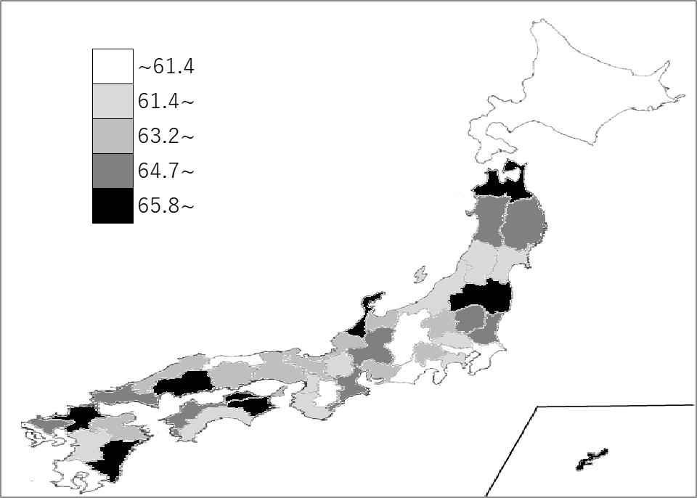
千葉県の推移
令和3年 | 61.5 | 36
令和4年 | 61.5 | 36
令和5年 | 61.4 | 37
令和6年 | 61.2 | 38
令和7年 | 61.3 | 39

《備 考》 ・資料出所 文部科学省「令和7年度学校基本調査」 ・参 考 千葉県の小学校女性教員数は、11,529人で8位。全国は、266,261人。

